sheet1
㈱家具のオツタカ |  |  |  |  | 御中

月次レポート



 |  |  | 2023/10/02 |  | - | 2024-07-09

出荷ベース

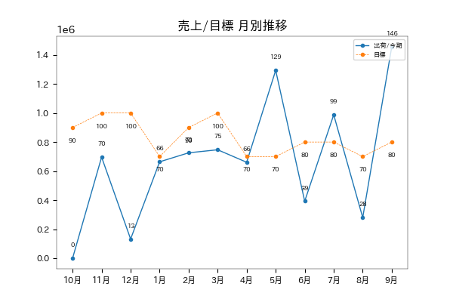

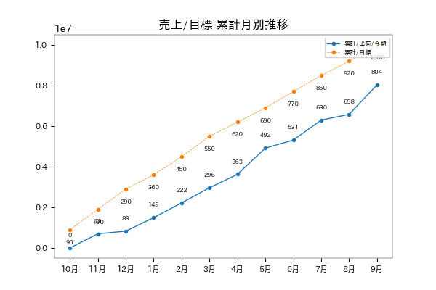

進捗率 | 80.4 % |  |  | 対目標差 |  | -1,964,600

受注ベース

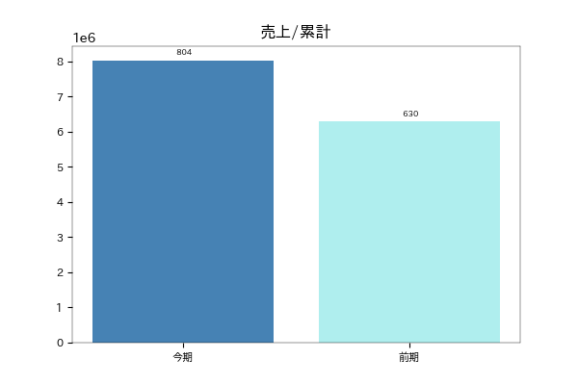

対前年比 | 127.5 % |  |  | 対前年差 |  | 1,731,830

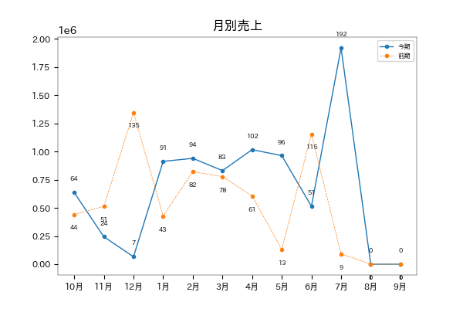

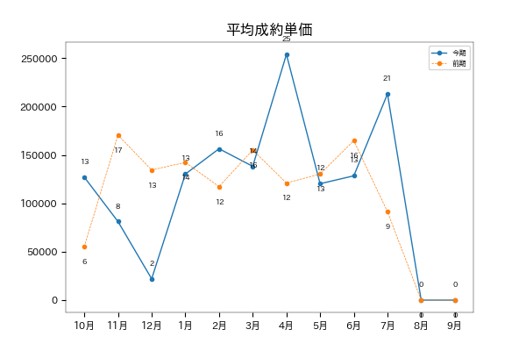

平均単価/今期 | 146,098 |  |  | 平均単価/前期 |  | 126,071

LD比率

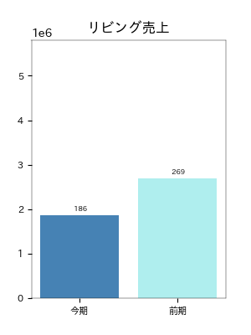
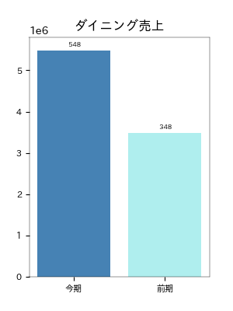

対前年比 | 69.1 % |  |  | 対前年比 |  | 157.5 %
対前年差 | -831800 |  |  | 対前年差 |  | 1999750
クッション/リビングチェア/リビングテーブル |  |  |  | ダイニングテーブル/ダイニングチェア/ベンチ

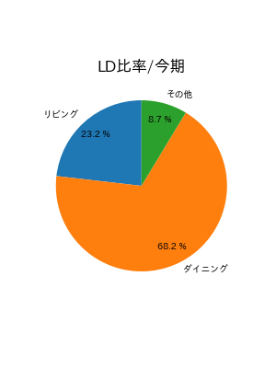
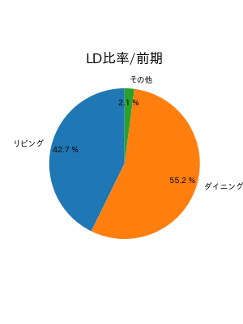

LD別シリーズ別構成比/リビング

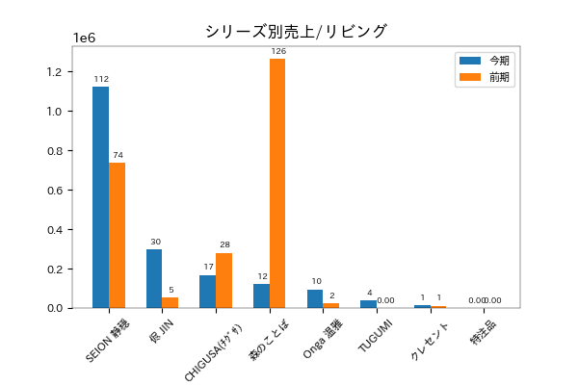

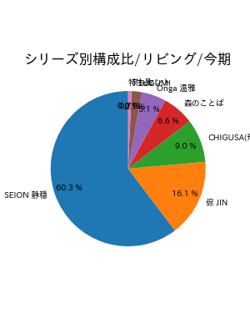
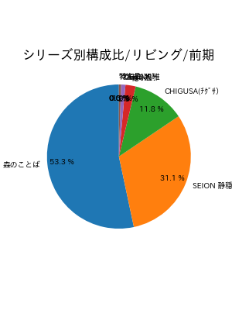

LD別シリーズ別構成比/ダイニング

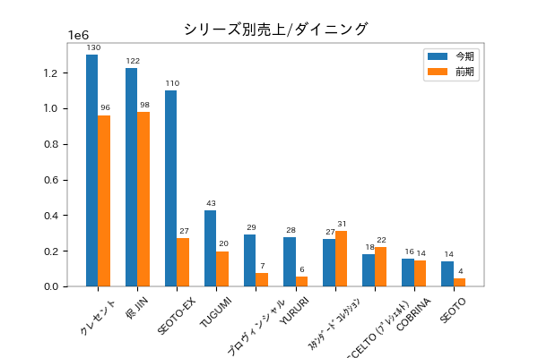

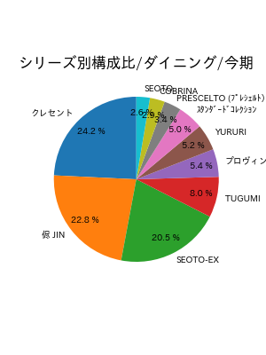
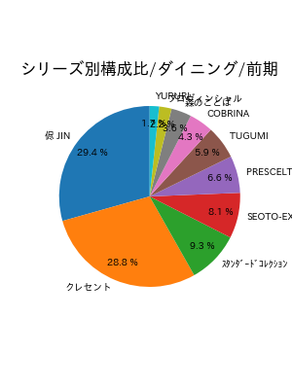

塗色

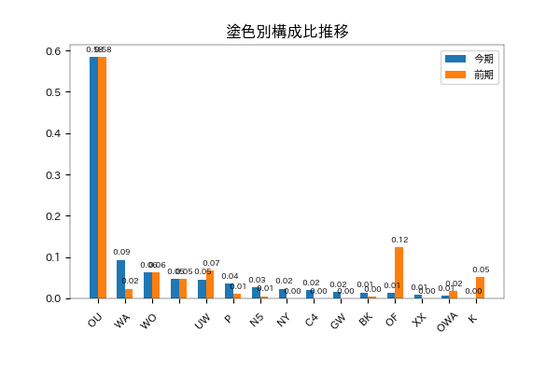

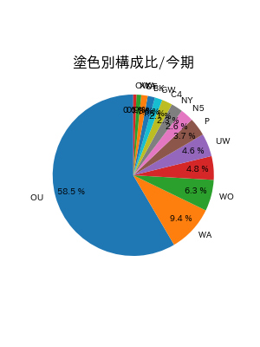
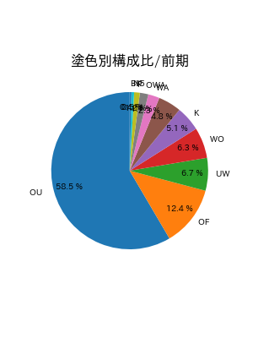

張地

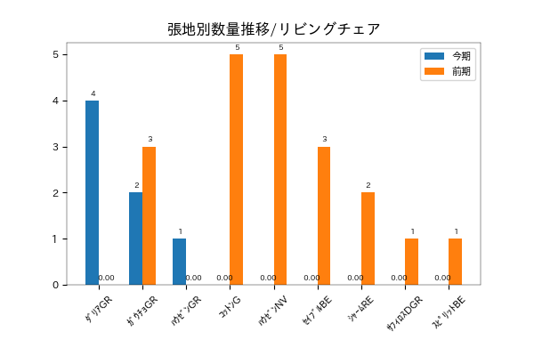

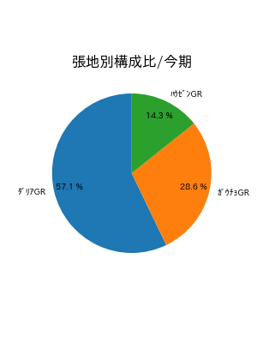
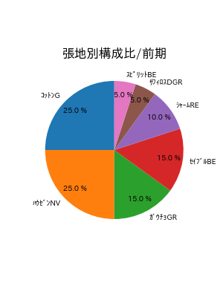

年齢層別分析 |  | 期間 | 2024-01-13 |  | - | 2024-07-08

年齢層別分析（全体）
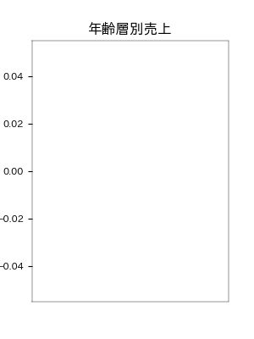


年齢層別分析（リビング）
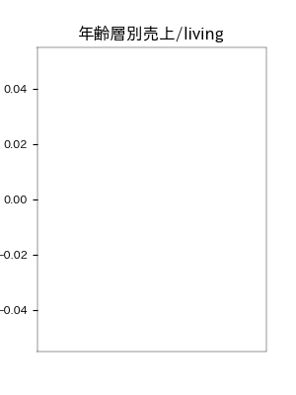


年齢層別分析（ダイニング）
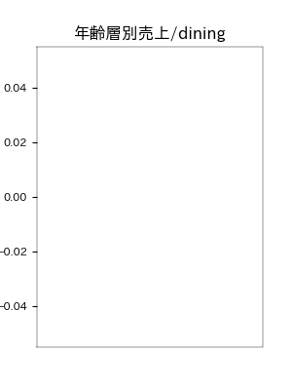


年齢層別分析（30代）

■ リビング

購入実績がありません。

■ ダイニング

購入実績がありません。

年齢層別分析（40代）

■ リビング

購入実績がありません。

■ ダイニング

購入実績がありません。

年齢層別分析（50代）

■ リビング

■ ダイニング

購入実績がありません。

販売員分析 |  | 期間 | 2023-10-1 |  | - | 2024-07-08

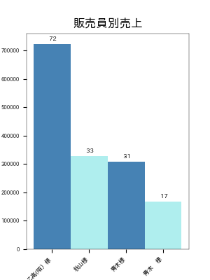
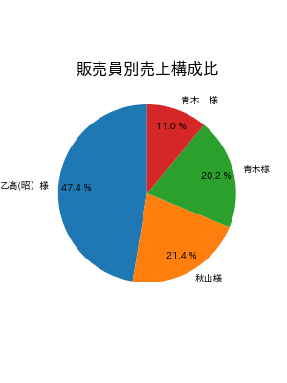

■ 年換算


■ 月別販売員数
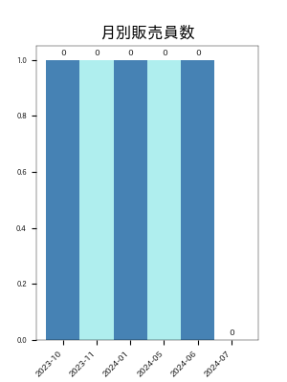

購入実績がありません。

